ASM2
 | ИЗБОР НА ЗАЩИТА НА АСИНХРОННИ ЕЛ. ДВИГАТЕЛИ С МОЩНОСТ ОТ 10 KW ДО 100 KW
 | С ДИРЕКТЕН ПУСК, ЗАДВИЖВАЩИ ПОМПЕНИ АГРЕГАТИ

Мощност, 380 V | Номинален ток, In | Контактор, In | Моторна защита | A1 / A2 | Високомощни предпазители | Реле термично биметално | РТБО/ЕЗАД KT
KW | А | А | (A) | (A) | А | РТБ2/РТБ11 | ТИТ */5
10 | 20 | C40 , 40A | 16 - 25 | A1 63A R20 | Е33 63 А | РТБ11 (16 - 25)
13 | 26 | C40 , 40A | 20 - 32 | A1 63A R25 | ВП 40 А | РТБ11 (25 - 40)
16 | 32 | C40 , 40A | 20 - 32 | A1 63A R32 | ВП 50 А | РТБ11 (25 - 40) | 50/5 ( 3 - 6 )
17 | 34 | C40 , 40A | 32 - 50 | A1 63A R40 | ВП 63 А | РТБ11 (25 - 40) | 50/5 ( 3 - 6 )
22 | 42 | V 63 , 63 A | 33 - 50 | A1 63A R40 | ВП 63 А | РТБ2 (32 - 50) | 50/5 ( 3 - 6 )
25 | 50 | V 63 , 63 A | 34 - 50 | A1 63A R50 | ВП 63 А | РТБ2 (32 - 50) | 50/5 ( 3 - 6 )
32 | 64 | V 100 E | 50 - 80 | A1 100A R63 | ВП 63 А | РТБ2 (50 - 80) | 75/5 ( 3 - 6 )
37 | 65 | V 100 E | 51 - 80 | A2 160A R63 | ВП 80 А | РТБ2 (50 - 80) | 75/5 ( 3 - 6 )
40 | 80 | V 100 E | 52 - 80 | A2 160A R80 | ВП 80 А | РТБ2 (50 - 80) | 100/5 ( 3 - 6 )
45 | 90 | V 100 E | 80 - 100 | A2 160A R100 | ВП 125 А |  | 100/5 ( 3 - 6 )
50 | 100 | V 160 E | 81 - 100 | A2 160A R100 | ВП 160 А |  | 100/5 ( 3 - 6 )
55 | 110 | V 160 E |  | A2 160A R125 | ВП 160 А |  | 150/5 ( 3 - 6 )
75 | 139 | V 250 E |  | A2 160A R160 | ВП 160 А |  | 150/5 ( 3 - 6 )
100 | 181 | V 250 E |  | A3 320A R200 | ВП 200 А |  | 200/5 ( 3 - 6 )
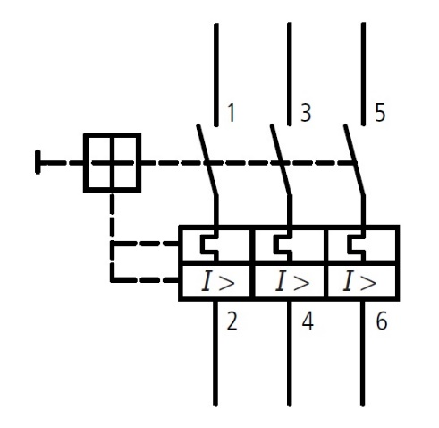
Настройка претоварване J > Jпр. < Jном.
Настройка максимално-токова защита J >> Jвл. = 1.5 х Jном.

